Java环境安装
Java

Java的三大平台
 | JavaSE:
 |  | JavaSE(Java Platform，Standard Edition)。JavaSE以前简称J2SE。它允许开发和部署在桌面，服务器，嵌入式环境和实时环境中使用Java应用程序。Java SE包含了支持Java Web服务开发的类，并为
 |  | Java Platform，Enterprise Edition（Java EE）提供基础。
 | JavaEE：
 |  | JavaEE(Java Platform，Enterprise Edition)。以前称为J2EE。企业版本帮助开发和部署可移植，健壮，可伸缩且安全的服务器端Java应用程序。JavaEE是在JavaSE的基础上构建的，它提供Web服务，
 |  | 组件模型，管理和通信API，可以用来实现企业级的面向服务体系结构（service-oriented architecture，SOA）和Web 2.0以上的应用程序。
 | JavaME:
 |  | JavaME(Java Platform，Micro Edition)。以前称为J2ME，也叫K-JAVA。JavaME为在移动设备和 嵌入式设备(比如手机，PDA，电视机顶盒和打印机）运行的应用程序提供一个健壮且灵活的环境。
 |  | JavaME包括灵活的图形界面，健壮的安全模型，许多内置网络协议以及对可以动态下载的联网和离线应用程序的丰富支持。基于JavaME规范的应用程序只需编写一次，就可以用于许多设备，而且
 |  | 可以利用每个设备的本机功能。

Java虚拟机(JVM)
 | Java Virtual Machine，一个软件模拟的计算机

Java源程序（扩展名为.java）

Java编译程序

Java字节码文件（扩展名为.class）

执行

Windows下的Java字节码解释程序
Linux下的Java字节码解释程序
能直接解释Java字节码的CPU

执行
执行
Windows操作系统
Linux操作系统

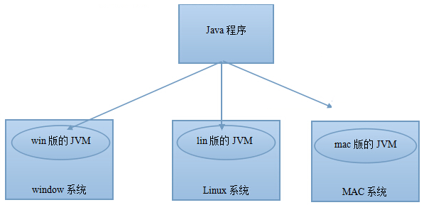

环境的搭建
 | JDK(Java Development Kit)
 |  | 简介：

 |  | 安装：
 |  |  | oracle官网： |  | https://www.oracle.com/index.html
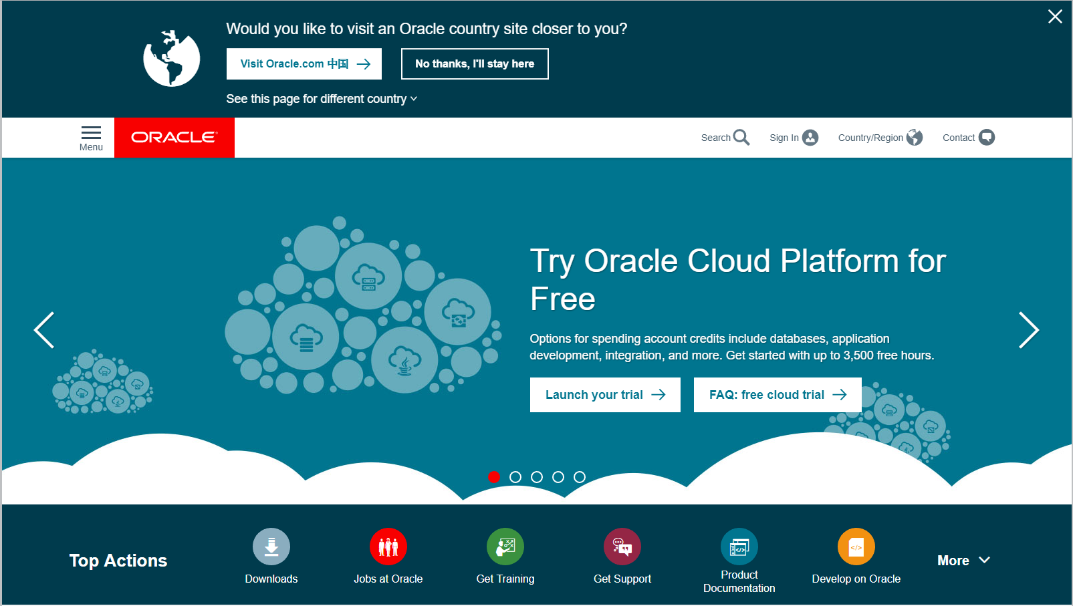

 |  |  | Windows系统下：
 |  |  | JDK版本： | 1.8
 |  |  | Windows版本： |  |  | Windows10

